상품제안서
양장 떡메모함(소) 200매 | 상품코드: S05519

 |  |  |  |  |  |  | 02-713-8555 | www.synergygift.co.kr
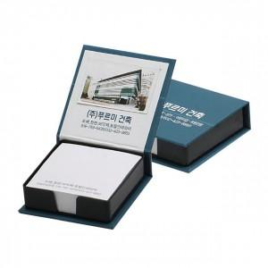 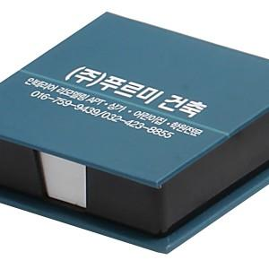 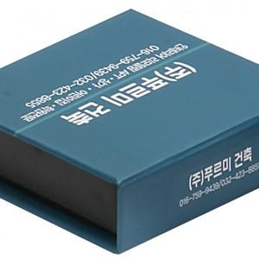

【상세/제작정보】 | .

【인쇄/포장옵션】 | 풀칼라 / OPP(비닐)

【공급단가】 | 수량 | 1,000~ | 2,000~ | 3,000~ | 5,000~ | 10,000~
*VAT별도 | 단가 | 1,280원 | 1,240원 | 1,190원 | 1,140원 | 1,110원

【상품 URL】 | https://www.synergygift.co.kr:443/src/goods_detail.php?gdno=12792

